Счетчики
ООО «Аква-С»
Россия, 143960 Московская обл., г. Реутов, ул. Фабричная, д.7
Тел./факс: (495) 727-11-91
www.pulse-engineering.ru, www.aspipe.ru

Счетчики воды и тепла ПУЛЬС

Счетчики воды "ПУЛЬС" |  | Скидка %: | 0

 | Модель | Кол-во в уп-ке, шт | Цена
 | Счетчики воды крыльчатые Ду 15
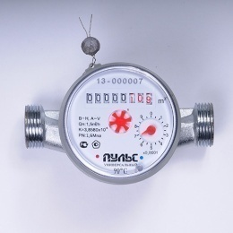 | «ПУЛЬС» 15У-80 | 20 | 644.00р.
 | «ПУЛЬС» 15У-110 | 20 | 644.00р.
 | «ПУЛЬС» 15У-80 (k) | 20 | 733.60р.
 | «ПУЛЬС» 15У-110 (k) | 20 | 739.20р.
 | «ПУЛЬС» 15У-80 Pulse | 20 | 816.20р.
 | «ПУЛЬС» 15У-110 Pulse | 20 | 826.00р.
 | Счетчики воды крыльчатые Ду 15, с импульсным выходом
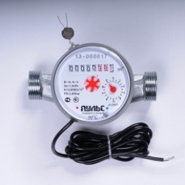 | «ПУЛЬС» 15УИ-80 | 20 | 882.00р.
 | «ПУЛЬС» 15УИ-110 | 20 | 882.00р.
 | «ПУЛЬС» 15УИ-80 (k) | 20 | 911.40р.
 | «ПУЛЬС» 15УИ-110 (k) | 20 | 917.00р.
 | «ПУЛЬС» 15УИ-80 Pulse | 20 | 938.00р.
 | «ПУЛЬС» 15УИ-110 Pulse | 20 | 947.80р.
 | Счетчики воды крыльчатые с модулем (L80/L110)
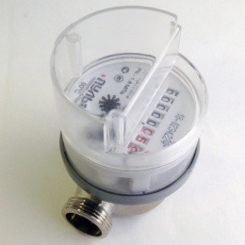 | «ПУЛЬС» 15У-80-М | 20 | 760.00р.
 | «ПУЛЬС» 15У-110-М | 20 | 770.00р.
 | Счетчики воды крыльчатые с модулем LoRaWAN (L80/L110)
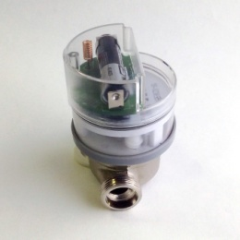 | «ПУЛЬС» 15У-80-L | 20 | 3,084.00р.
 | «ПУЛЬС» 15У-110-L | 20 | 3,094.00р.
Счетчики воды крыльчатые с модулем RS-485 (L80/L110)
 | «ПУЛЬС» 15У-80-RS-485 | 20 | 3,674.00р.
 | «ПУЛЬС» 15У-110-RS-485 | 20 | 3,684.00р.
Счетчики воды электронные
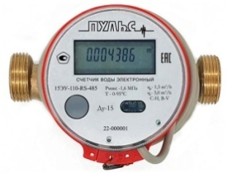 | «ПУЛЬС» 15ЭУ-80-И | 20 | 2,345.00р.
 | «ПУЛЬС» 15ЭУ-80-M | 20 | 2,345.00р.
 | «ПУЛЬС» 15ЭУ-80-RS-485 | 20 | 2,345.00р.
 | «ПУЛЬС» 15ЭУ-110-И | 20 | 2,345.00р.
 | «ПУЛЬС» 15ЭУ-110-M | 20 | 2,345.00р.
 | «ПУЛЬС» 15ЭУ-110-RS-485 | 20 | 2,345.00р.
 | «ПУЛЬС» 20ЭУ-130-И | 20 | 2,588.60р.
 | «ПУЛЬС» 20ЭУ-130-M | 20 | 2,588.60р.
 | «ПУЛЬС» 20ЭУ-130-RS-485 | 20 | 2,588.60р.
Счетчики воды крыльчатые одноструйные Ду 20-40 (Pulse)
 | «ПУЛЬС» СВК-20У | 20 | 1,425.76р.
 | «ПУЛЬС» СВК-20УИ | 20 | 1,547.70р.
 | «ПУЛЬС» СВК-25У | 10 | 3,864.56р.
 | «ПУЛЬС» СВК-25УИ | 10 | 3,986.50р.
 | «ПУЛЬС» СВК-32У | 5 | 4,614.96р.
 | «ПУЛЬС» СВК-32УИ | 5 | 4,896.36р.
 | «ПУЛЬС» СВК-40У | 3 | 6,791.12р.
 | «ПУЛЬС» СВК-40УИ | 3 | 7,072.52р.
Счетчики воды крыльчатые многоструйные Ду 20-40 (Pulse)
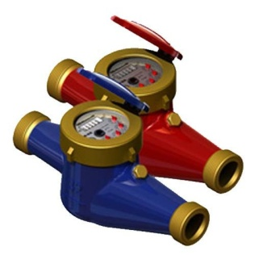 | «ПУЛЬС» СВКМ-25У | 5 | 3,526.88р.
 | «ПУЛЬС» СВКМ-25УИ | 5 | 3,808.28р.
 | «ПУЛЬС» СВКМ-32У | 5 | 4,089.68р.
 | «ПУЛЬС» СВКМ-32УИ | 5 | 4,371.08р.
 | «ПУЛЬС» СВКМ-40У | 3 | 6,228.32р.
 | «ПУЛЬС» СВКМ-40УИ | 3 | 6,509.72р.
Счетчики воды турбинные Ду 50-100 (Pulse)
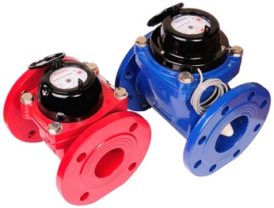 | «ПУЛЬС» СВТ-50Х | 1 | 7,691.60р.
 | «ПУЛЬС» СВТ-50Г | 1 | 9,098.60р.
 | «ПУЛЬС» СВТ-50ХИ | 1 | 7,973.00р.
 | «ПУЛЬС» СВТ-50ГИ | 1 | 9,380.00р.
 | «ПУЛЬС» СВТ-65Х | 1 | 8,442.00р.
 | «ПУЛЬС» СВТ-65Г | 1 | 9,849.00р.
 | «ПУЛЬС» СВТ-65ХИ | 1 | 8,723.40р.
 | «ПУЛЬС» СВТ-65ГИ | 1 | 10,130.40р.
 | «ПУЛЬС» СВТ-80Х | 1 | 9,473.80р.
 | «ПУЛЬС» СВТ-80Г | 1 | 10,974.60р.
 | «ПУЛЬС» СВТ-80ХИ | 1 | 9,755.20р.
 | «ПУЛЬС» СВТ-80ГИ | 1 | 11,256.00р.
 | «ПУЛЬС» СВТ-100Х | 1 | 10,880.80р.
 | «ПУЛЬС» СВТ-100Г | 1 | 12,756.80р.
 | «ПУЛЬС» СВТ-100ХИ | 1 | 11,162.20р.
 | «ПУЛЬС» СВТ-100ГИ | 1 | 13,038.20р.

Счетчики тепла "ПУЛЬС" |  | Скидка %: | 0

 | Модель | Кол-во в уп-ке, шт | Цена
Счетчики тепла ультразвуковые
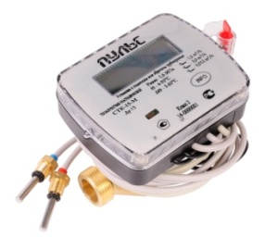 | «ПУЛЬС» СТК-15 Ультразвуковой, Ду 15 Выход: M-Bus, RS-485, импульсный | 12 | 4,893.00р.
 | «ПУЛЬС» СТК-20 Ультразвуковой, Ду 20 Выход: M-Bus, RS-485, импульсный | 12 | 5,344.50р.
 | «ПУЛЬС» СТК-15-(i) Ультразвуковой, Ду 15 Выход: M-Bus, RS-485 с импульсными входами | 12 | 5,066.25р.
 | «ПУЛЬС» СТК-20-(i) Ультразвуковой, Ду 20 Выход: M-Bus, RS-485 с импульсными входами | 12 | 5,517.75р.
Счетчики тепла крыльчатые, одноструйные
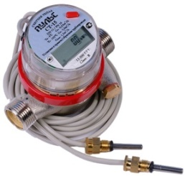 | «ПУЛЬС» СТА-15 Крыльчатый, Ду 15 Выход: M-Bus, RS-485, импульсный | 10 | 4,123.00р.
Распределители тепла "ПУЛЬС"
 | "ПУЛЬС" УРТ-100 | 10 | 1,675.00р.

Комплектующие |  | Скидка %: | 0

 | Модель | Кол-во в уп-ке, шт | Цена
 | Присоединительный комплект 1/2" | - | 100.00р.
 | Присоединительный комплект 1/2" Пульс | - | 190.00р.
 | Присоединительный комплект 3/4" | - | 686.76р.
 | Кран под термодатчик 1/2" | - | 324.00р.
 | Кран под термодатчик 3/4" | - | 612.68р.
 | Вставка ремонтная Ду 15 L - 80 мм | - | 47.00р.
 | Вставка ремонтная Ду 15 L - 110 мм | - | 59.10р.
 | Элемент питания СТК | - | 376.00р.
 | Элементы питания СТА | - | 360.00р.
 | Элементы питания СТБ | - | 726.00р.

